Sheet2
Defect ID | Register_bug_1
Descriptions | Không nhập gì
Screenshot | 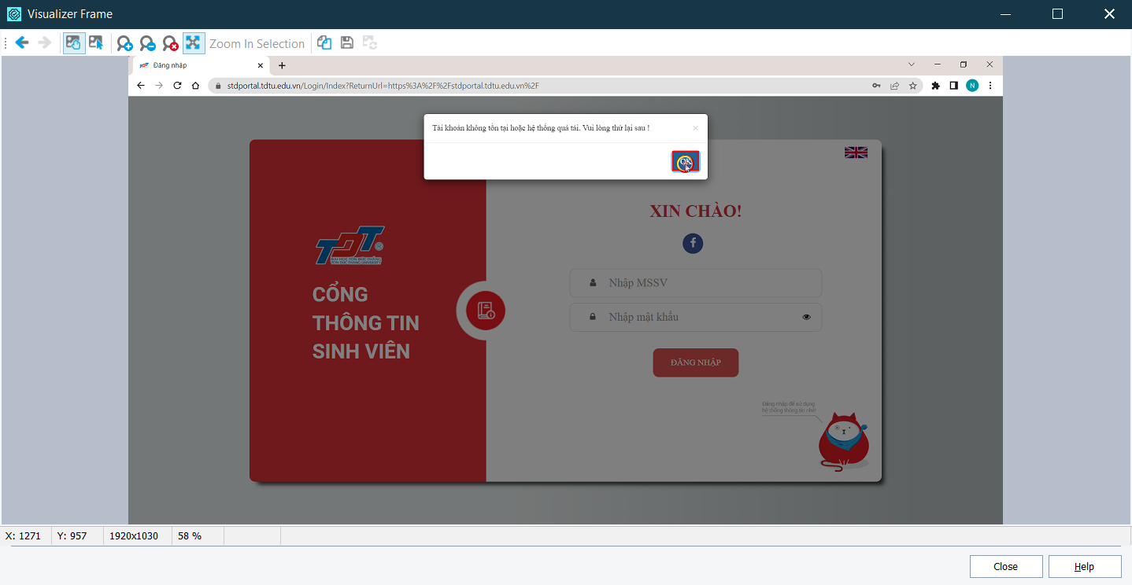

Sheet3
Defect ID | Register_bug_2
Descriptions | Chỉ nhập mã số sinh viên
Screenshot | 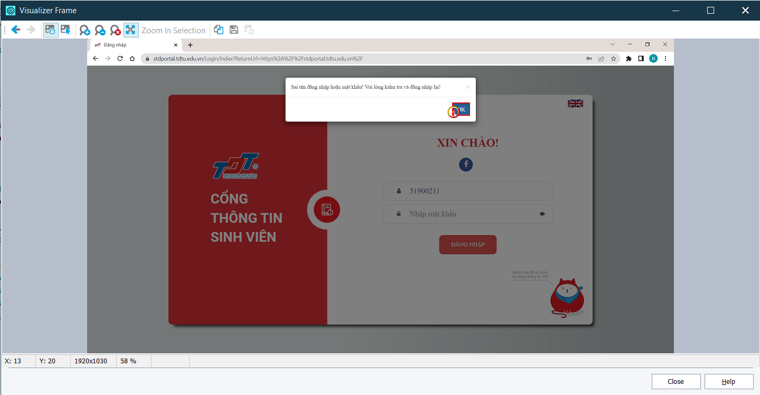

Sheet1
Defect ID | Register_bug_3
Descriptions | Chỉ nhập password
Screenshot | 

Sheet4
Defect ID | Register_bug_4
Descriptions | Nhập sai tên đăng nhập
Screenshot | 

Sheet5
Defect ID | Register_bug_5
Descriptions | Nhập sai tên đăng nhập
Screenshot | 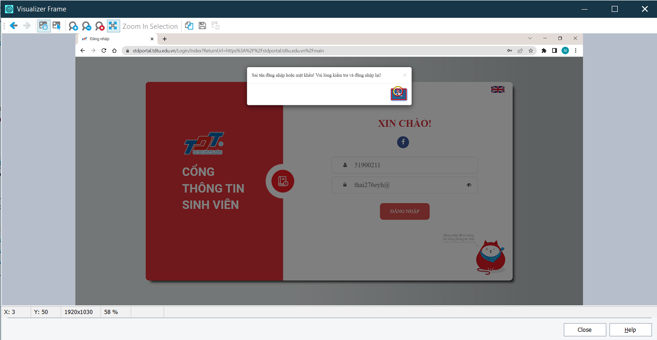

Sheet6
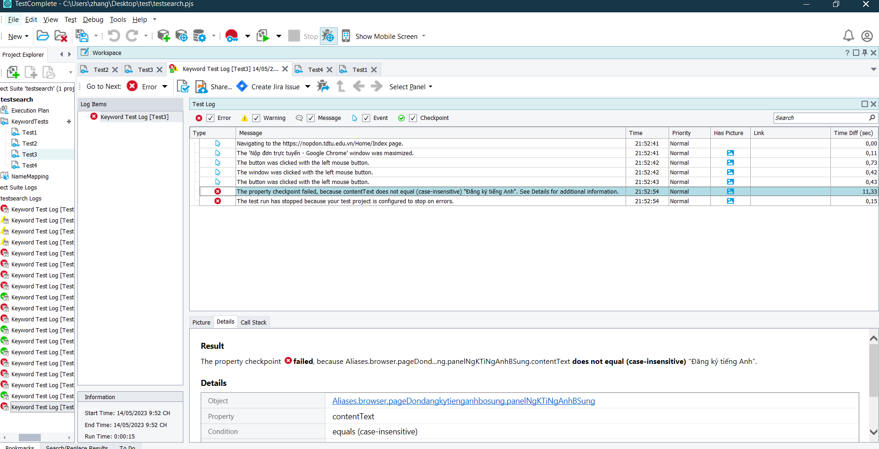
Defect ID | Checkpionttext_bug_1
Descriptions | Value chechpoint text nhập vào "Đăng ký tiếng Anh"
Screenshot

Sheet7
Defect ID | Checkpionttext_bug_2
Descriptions | Value chechpoint text nhập vào "Đăng ký tiếng Anh Bổ"
Screenshot | 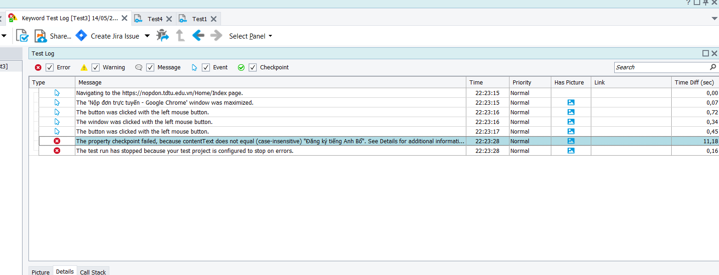

Sheet9
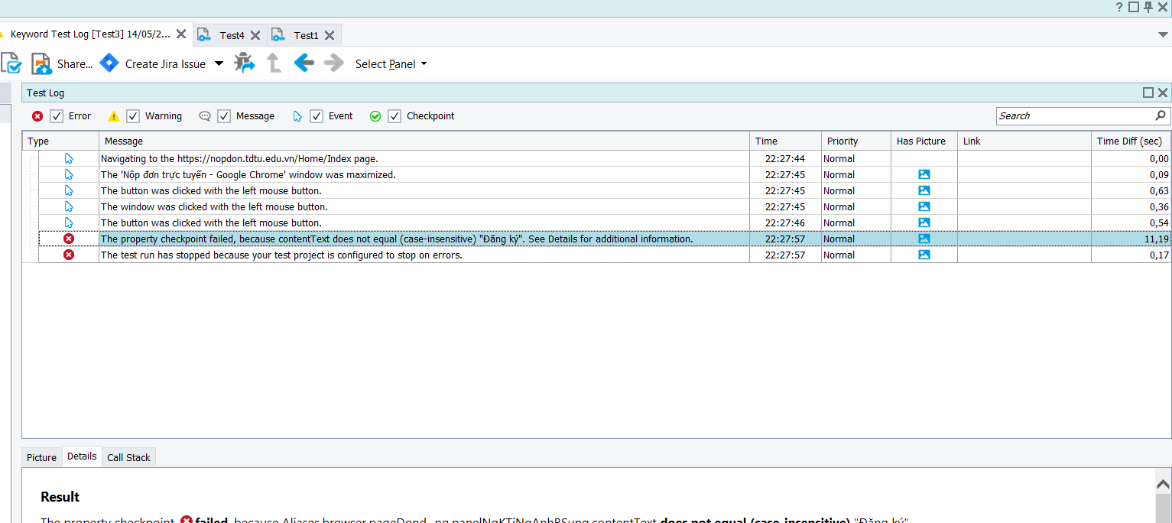
Defect ID | Checkpionttext_bug_4
Descriptions | Value chechpoint text nhập vào "Đăng ký"
Screenshot

Sheet10
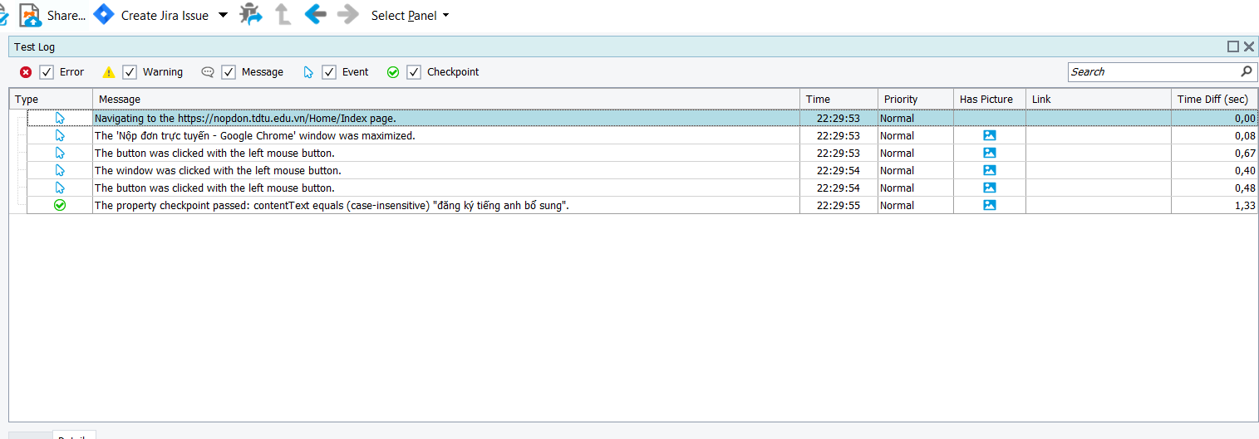
Defect ID | Checkpionttext_bug_5
Descriptions | Value chechpoint text nhập vào "đăng ký tiếng anh bổ sung"
Screenshot

